Phụ lục 1
STT | Tên sản phẩm | Ký mã hiệu | Nhãn hiệu | Năm sản xuất | Xuất xứ (quốc gia, vùng lãnh thổ) | Hãng sản xuất | Cấu hình, tính năng kỹ thuật cơ bản | Đơn vị tính | Số lượng | Ghi chú | Mã thực tập
1 | Potassium bromide for IR spectroscopy Uvasol® |  | Merck |  |  |  |  | 100g | 1 |  | 1.13
2 | Potassium bromide for IR spectroscopy Uvasol® |  | Merck |  |  |  |  | 500g | 1 |  | 1.13
3 | Đá bọt |  | Assitent |  |  |  |  | 250g | 1 |  | 1.13
4 | Giá đựng ống cryotube, ống eppendorf 80 vị trí | BIO41685 | Mỹ |  |  |  |  | cái | 1 | 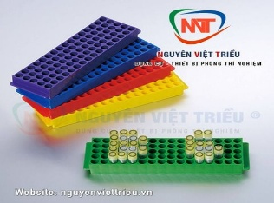 | 1.13
5 | Silica gel 60 F254 25 TLC aluminium sheets (Bảng mỏng nhôm) | 1055540001 | Merck |  |  |  |  | hộp/25 tấm | 2 |  | 3.7
6 | Acetonitrile HPLC Grade | A998-4 | Fisher |  |  |  |  | Chai/4 lít | 2 |  | 3.7
7 | Methanol HPLC Grade | M/4056/17 | Fisher |  |  |  |  | Chai/4 lít | 2 |  | 3.7
8 | Methanol |  | Chemsol |  |  |  |  | Chai/500 ml | 12 |  | 3.7
9 | Ethanol absolute | 64-17-5 | Chemsol |  |  |  |  | Chai/ 1L | 10 |  | 3.7
10 | Glycerine | 56-81-5 | Xi Long |  |  |  |  | Chai/500 ml | 2 |  | 3.7
11 | Dimethyl sulfoxide | 1.23041.010 | GHTECH |  |  |  |  | Chai/500 ml | 6 |  | 3.7
12 | Cột chiết pha rắn SPE | MIAC18/61T | Mialab |  |  |  |  | Hộp/30 cây | 1 |  | 3.7
13 | Đầu lọc Syringe PTFE f 13mm , lỗ lọc 0.45 µm | BSF13-PTFE-45BP | Alain |  |  |  |  | Hộp/100 cái | 1 |  | 3.7
14 | Đầu típ micropipet 200 µL (vàng) |  | Biologix |  |  |  |  | Túi/1000 cái | 1 |  | 3.7
15 | Đũa thủy tinh | T00066/001 | ONELAB |  |  |  |  | Cái | 11 |  | 3.7
16 | Thiourea (AR, Xilong) |  | Xilong-Trung Quốc |  |  |  |  | 500g/chai | 15 |  | 4
17 | Cối mã não phi 12cm |  | ONELAB |  |  |  |  | cái | 1 |  | 5
18 | Cối mã não phi 10cm |  | ONELAB |  |  |  |  | cái | 1 |  | 5
19 | Cối mã não phi 8cm |  | ONELAB |  |  |  |  | cái | 1 |  | 5
20 | Bao tay không bột size L |  | việt nam |  |  |  |  | hộp | 1 |  | 5
21 | Bình tia 500 mL |  | Onelab/TQ |  |  |  |  | Cái | 5 |  | 6
22 | Bao đựng rác ĐẠI |  | VN |  |  |  |  | Kg | 3 |  | 6
23 | bình định mức 50ml |  | Isolab |  |  |  |  | Cái | 5 |  | 6
24 | Giấy A4 (Double A 70g) |  | Việt Nam |  |  |  |  | Thùng/5 ream | 1 |  | 6
25 | Ống tiêm 10mL |  | Vinanhankook |  |  |  |  | Hộp 100 cái | 1 |  | 6
26 | Ống đong 50 mL |  | Biohall germany/ sx tại ấn |  |  |  |  | Cái | 2 |  | 6
27 | Giấy vệ sinh Select cuộn lớn |  | VN |  |  |  |  | Cuộn/900g | 5 |  | 6
28 | Bình cầu 250 mL đáy tròn 2 cổ nhám 24/29 (cổ chính) và 19/26 |  | Biohall |  |  |  |  | Cái | 3 |  | 6
29 | Beaker 1000 mL |  | Onelab |  |  |  |  | Cái | 2 |  | 6
30 | Nước rửa chén |  | Sunlight |  |  |  |  | Chai/750g | 2 |  | 6
31 | Rhodamine B, C28H31ClN2O3 | A13572.18 | Thermo Scientific Chemicals |  |  |  |  | Chai/ 50 gam | 1 |  | 6
32 | MnSO4.H2O |  | TQ |  |  |  |  | chai/500g | 5 |  | 8
33 | Na2S2O8 |  | TQ |  |  |  |  | chai/500g | 5 |  | 8
34 | K2S2O8 |  | TQ |  |  |  |  | chai/500g | 2 |  | 8
35 | NH4NO3 |  | TQ |  |  |  |  | chai/500g | 1 |  | 8
36 | CH3COONH4 |  | TQ |  |  |  |  | chai/500g | 1 |  | 8
37 | Acetonitrile |  | TQ |  |  |  |  | Chai 500 mL | 2 |  | 9
38 | Dimethylformamide |  | Xilong (TQ) |  |  |  |  | Chai 500 mL | 2 |  | 9
39 | Dichloromethane |  | Xilong (TQ) |  |  |  |  | Chai 500 mL | 2 |  | 9
40 | Đồng(II) acetate |  | Trung Quốc |  |  |  |  | 500g | 1 |  | 10
41 | Methanol |  | Đức |  |  |  |  | 1lít | 2 |  | 10
42 | D-glucose |  | Trung Quốc |  |  |  |  | 500g | 1 |  | 10
43 | Bao tay cao su size L |  | Malaysia |  |  |  |  | hộp | 3 |  | 10
44 | Becher 1 lít |  | Ấn |  |  |  |  | cái | 3 |  | 10
45 | Ethylene glycol |  | Trung Quốc |  |  |  |  | 500ml | 10 |  | 10
46 | Nhựa In 3D Petg Creality màu trắng |  | Creality |  |  |  |  | Cái | 1 |  | 11
47 | Nhựa In 3D Petg Creality màu vàng |  | Creality |  |  |  |  | Cái | 1 |  | 11
48 | Nhựa In 3D Petg Creality màu đỏ |  | Creality |  |  |  |  | Cái | 1 |  | 11
49 | Nhựa In 3D Petg Creality màu đen |  | Creality |  |  |  |  | Cái | 1 |  | 11
50 | Nhựa In 3D Petg Creality trong suốt |  | Creality |  |  |  |  | Cái | 1 |  | 11
51 | Silica gel 230 - 400 mesh | GRM7484 | Ấn Độ |  |  |  |  | Thùng 5 kg | 1 |  | 12.16
52 | Silica gel 230 - 400 mesh | GRM7484 | Ấn Độ |  |  |  |  | Chai/500 g | 1 |  | 12.16
53 | DMAP | 8510550100 | Merck |  |  |  |  | Chai/100 g | 1 |  | 12.16
54 | Ninhydrin |  | Oxford |  |  |  |  | Chai/10 g | 1 |  | 12.16
55 | Acetone CN |  | TQ |  |  |  |  | Can/30 lít | 1 |  | 12.16
56 | Cốc thủy tinh Onelab |  | TQ |  |  |  |  | cái | 1 |  | 12.16
57 | Chloroform |  | TQ |  |  |  |  | Chai/500 mL | 1 |  | 12.16
58 | Bể siêu âm Faithful FSF-020S (3.2L - 120W) | FSF-020S | Trung Quốc |  |  |  |  | Cái | 1 |  | 14
59 | Óng nghiệm COD có nắp 10mL 16x100mm.Nắp vặn kín 15-415 (màu trắng, PP),Septa 1.5mm | C0002064 | Alwsci/Trung Quốc |  |  |  |  | Hộp/25c | 1 |  | 14
60 | AgNO3 99,8% | 7761-88-8 | Xilong - TQ |  |  |  |  | Chai 50g | 1 |  | 15
61 | 1-Bromobutane, ReagentPlus®, 99%, CAS number ,109-65-9 | 8016020100 | Aldrich signma |  |  |  |  | Chai 100mL | 2 |  | 15
62 | Tetramethylammonium Chloride ( CAS 75-57-0) | T19526 | Aldrich signma |  |  |  |  | Chai 100g | 2 |  | 15
63 | Găng tay latex |  | VN |  |  |  |  | Hộp | 10 |  | 15
64 | Bảng mỏng silica gel TLC Silica gel 60 F254 | 1055540001 | Merck |  |  |  |  | Hộp 25 tờ | 3 |  | 17
65 | Bình cầu 500 ml đáy tròn cổ nhám 29/32 | BLS.1209.23 | Biohall Germany |  |  |  |  | Cái | 2 |  | 17
66 | Thanh khuất từ 6*25 mm | 070.001.025 | DINLAB Laborgeräte |  |  |  |  | Cái | 1 |  | 17
67 | Micropipette 100 - 1000 |  |  |  |  |  |  | cái | 2 |  | 18
68 | Bình định mức 5 mL |  |  |  |  |  |  | cái | 10 |  | 18
69 | TLC Silica gel 60 F₂₅₄ (Bản mỏng sắc ký) |  | Merck |  | Đức |  |  | Hộp | 2 |  | BM Hóa hữu cơ
70 | Fructose |  | TQ |  | TQ |  |  | Chai 500 g | 1 |  | BM Hóa hữu cơ
71 | Methanol HPLC |  | Scharlau |  | TBN |  |  | Chai 4L | 1 |  | BM Hóa hữu cơ
72 | Ethanol 99.5% | 64-17-5 - Chemsol | Chemsol | 2024 | Việt Nam | Vina chem | Nồng độ 99,5 - 99,7% | Chai 1 lít | 6 | Thầy V. Mẫn | BM Hóa lý
73 | Găng tay nitrile size L, không bột |  |  |  | Malaysia | PA Gloves | không tiệt trùng | hộp/100 cái | 1 | Thầy V. Mẫn | BM Hóa lý
74 | Găng tay y tế trắng, không bột |  |  | 2024 | Malaysia | Top Gloves |  | hộp/100 cái | 2 | Thầy V. Mẫn | BM Hóa lý
75 | Cốc thủy tinh 500 ml |  |  |  | Đức | Schott/Duram |  | cái | 2 | Cô Ngân | BM Hóa lý
76 | Cốc thủy tinh 1000 ml |  |  |  | Đức | Schott/Duram |  | cái | 2 | Cô Ngân | BM Hóa lý
77 | Chai trung tính trắng 1000 ml |  |  |  |  |  | chịu nhiệt 121 độ C hấp tiệt trùng, nắp vặn xanh | chai | 2 | Cô Ngân | BM Hóa lý
78 | Chai trung tính trắng 500 ml |  |  |  |  |  | chịu nhiệt 121 độ C hấp tiệt trùng, nắp vặn xanh | chai | 2 | Cô Ngân | BM Hóa lý
79 | HCl |  |  |  | Trung Quốc | Xilong Scientific |  | Chai/500ml | 10 | Thầy Nguyên | BM Hóa lý
80 | H2SO4 |  |  |  | Trung Quốc | Xilong Scientific |  | Chai/500ml | 10 | Thầy Nguyên | BM Hóa lý
81 | Chai trung tính trắng 100 ml |  | Biohall |  | Đức |  |  | Chai | 10 | Thầy Khương | BM Hóa lý
82 | Cốc thủy tinh 250 ml |  | Onelab |  | Trung Quốc |  |  | cái | 10 | Thầy Thiện | BM Hóa lý
83 | epoxy Novolac |  |  |  |  |  |  | kg | 1 | báo giá đúng hàng epoxy Novolac, không báo giá epoxy CN | BM Hóa Polyme
84 | Epoxy Novolac 631 |  |  |  |  |  |  | kg | 1 | báo giá đúng hàng epoxy Novolac, không báo giá epoxy CN | BM Hóa Polyme
85 | aceton |  |  |  |  |  |  | Lít | 1 |  | BM Hóa Polyme
86 | melamin |  |  |  |  |  |  | g | 1 |  | BM Hóa Polyme
87 | H2O2 |  |  |  |  |  |  | chai | 1 |  | BM Hóa Polyme
88 | Găng tay cao su |  |  |  |  |  |  | hộp | 1 |  | BM Hóa Polyme
89 | keo silicon |  |  |  |  |  |  | kg | 1 |  | BM Hóa Polyme
90 | khẩu trang y tế |  |  |  |  |  |  | hộp | 1 |  | BM Hóa Polyme
91 | túi zip |  |  |  |  |  |  | g | 1 |  | BM Hóa Polyme
92 | ethanol chemsol |  |  |  |  |  |  | chai | 1 |  | BM Hóa Polyme
93 | Ống eppendorf 1.5 ml |  |  |  |  |  |  | cái | 1 |  | BM Hóa Polyme
94 | ethanol CN |  |  |  |  |  |  | lít | 1 |  | BM Hóa Polyme
95 | đầu khò gas |  |  |  |  |  |  | cái | 1 |  | BM Hóa Polyme
96 | khăn giấy không lõi |  |  |  |  |  |  | cuộn | 1 |  | BM Hóa Polyme
97 | đũa tre dúng 1 lần |  |  |  |  |  |  | cái/đôi | 1 |  | BM Hóa Polyme
98 | ly nhựa dúng 1 lần 220ml |  |  |  |  |  |  | cái/lốc | 1 |  | BM Hóa Polyme
99 | hạt nhựa polystyrene |  |  |  |  |  |  | kg | 1 |  | BM Hóa Polyme
100 | acid acetic |  |  |  |  |  |  | chai | 1 |  | BM Hóa Polyme
101 | bình cầu đáy bằng 250 ml cổ nhám 19/26 24/29 29/32 |  |  |  |  |  |  | cái | 1 |  | BM Hóa Polyme
102 | ống nhựa dẻo trong suốt ( xem hình) (đường kính 15 mm đổ lại) |  |  |  |  |  |  | mét | 1 | 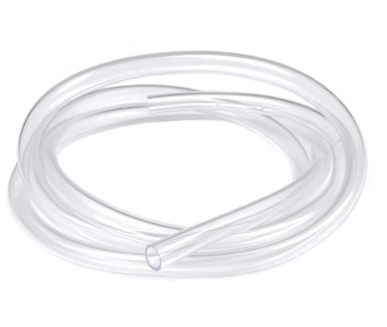 | BM Hóa Polyme
103 | 1,4-dioxan |  |  |  |  |  |  | chai | 1 |  | BM Hóa Polyme
104 | toluene CN |  |  |  |  |  |  | lít | 1 |  | BM Hóa Polyme
105 | cá từ 2cm |  |  |  |  |  |  | cái | 1 |  | BM Hóa Polyme
106 | cá từ 1.5 cm |  |  |  |  |  |  | cái | 1 |  | BM Hóa Polyme
107 | erlen đáy bằng cổ nhám 19/26 24/29 29/32 |  |  |  |  |  |  | cái | 1 |  | BM Hóa Polyme
108 | ống hoàn lưu cổ nhám 2 đầu |  |  |  |  |  |  | cái | 1 |  | BM Hóa Polyme
109 | van khí cổ 29 (xem hình) |  |  |  |  |  |  | cái | 1 | 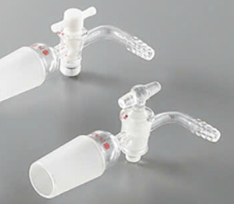 | BM Hóa Polyme
110 | van khí cổ 19 |  |  |  |  |  |  | cái | 1 |  | BM Hóa Polyme
111 | pipet nhựa 3ml |  |  |  |  |  |  | cái | 1 |  | BM Hóa Polyme
112 | ống ly tâm nhựa 50 ml |  |  |  |  |  |  | cái | 1 |  | BM Hóa Polyme
113 | vòng kim loại kẹp cổ ( xem hình) các kích thước 10mm/14 mm, 15mm/19mm, 22mm/24, 26mm/29 mm |  |  |  |  |  |  | cái | 1 | 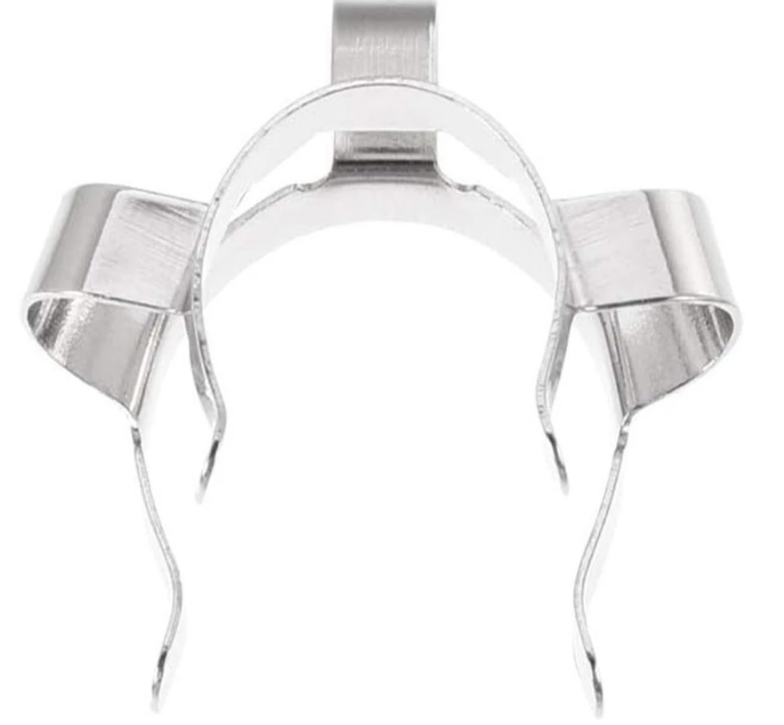 | BM Hóa Polyme
114 | vòng nhựa kẹp cổ ( xem hình) các kích thước 19/26 24/29 29/32 |  |  |  |  |  |  | cái | 1 | 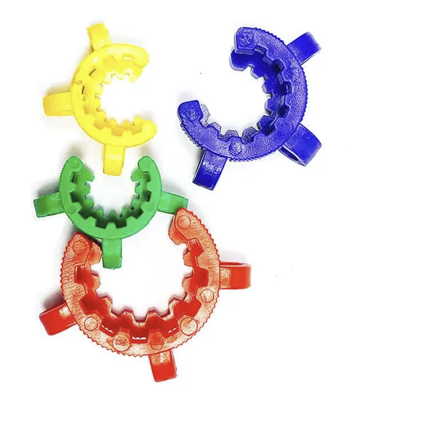 | BM Hóa Polyme
115 | bông gòn y tế |  |  |  |  |  |  | bịch/kg | 1 |  | BM Hóa Polyme
116 | giấy nhôm |  |  |  |  |  |  | cuộn | 1 |  | BM Hóa Polyme
117 | phenyl phosphonic acid |  |  |  |  |  |  | g | 1 |  | BM Hóa Polyme
118 | khăn giấy an an |  |  |  |  |  |  | cuộn | 1 |  | BM Hóa Polyme
119 | hủ bi 5ml |  |  |  |  |  |  | cái | 1 |  | BM Hóa Polyme
120 | muỗng dẹt (xem hình) |  |  |  |  |  |  | cái | 1 | 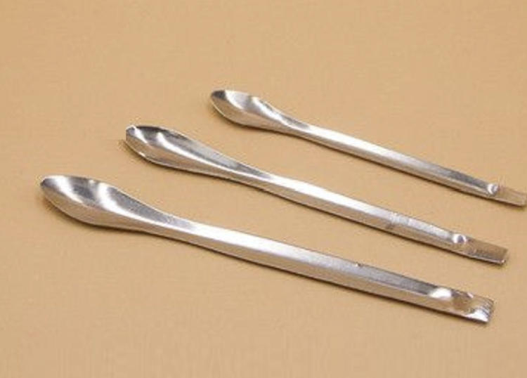 | BM Hóa Polyme
121 | máy đo Ph |  |  |  |  |  |  | cái | 1 |  | BM Hóa Polyme
122 | súng bắn nhiệt độ |  |  |  |  |  |  | cái | 1 |  | BM Hóa Polyme
123 | cọ sơn 1.5 inch |  |  |  |  |  |  | cái | 1 |  | BM Hóa Polyme
124 | H3PO4 |  |  |  |  |  |  | chai | 1 |  | BM Hóa Polyme
125 | kềm điện đầu bằng |  |  |  |  |  |  | cái | 1 | 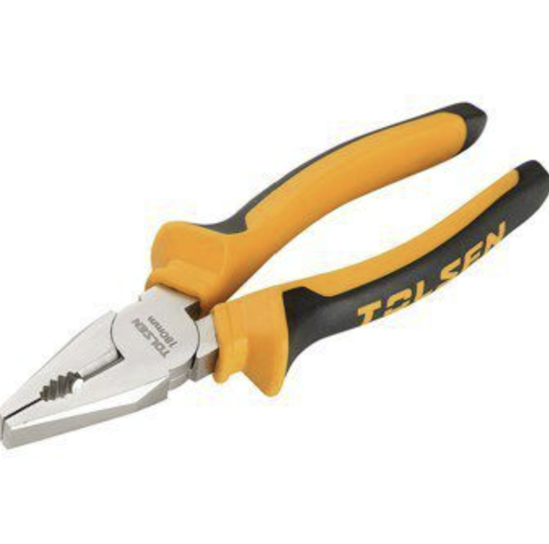 | BM Hóa Polyme
126 | Methanol HPLC 4L | ME03374000 | CAS [67-56-1] |  |  | Scharlau |  | chai | 1 |  | BM Hóa Vô cơ
127 | Methanol >99% |  | Cas 67-56-1 |  |  | Xilong |  | chai 500ml | 1 |  | BM Hóa Vô cơ
128 | Silica gel 60 F254 25 TLC aluminium sheets (Bảng mỏng nhôm) | 1055540001 | Merck | 2025 | Đức | Merck | Bản TLC silica gel kích thước 20x20 cm | hộp/25 tấm | 1 |  | BM Hóa dược
129 | H2SO4 đặc | 7664-93-9 | Xi Long | 2025 | Trung Quốc | Xilong Scientific | Nồng Độ 98% | Chai/500 ml | 1 |  | BM Hóa dược
130 | Cây băng keo trong |  |  |  | Việt Nam |  | Kích thước 12 x 70 mm | cây/6 cuộn | 1 |  | BM Hóa dược
131 | Bảng mỏng silica gel TLC Silica gel 60 F254 | 1055540001 | Merck | 2024 | Đức | Merck |  | Hộp/ 25 tờ | 1 |  | CLC_CHE10191_Cô Mai
132 | Dichloromethane | 75-09-2 | Chemsol |  | Việt Nam | Chemsol |  | Chai 500 mL | 5 |  | CLC_CHE10191_Cô Mai
133 | Pipet chia vạch 0.5 mL |  |  |  | Trung Quốc |  |  | Cái | 3 |  | CLC_CHE10191_Cô Mai
134 | Pipet chia vạch 1 mL |  |  |  | Trung Quốc |  |  | Cái | 2 |  | CLC_CHE10191_Cô Mai
135 | Cá từ (thanh khuấy từ) dài 0.5 cm |  | Isolab |  | Đức | Isolab |  | Cái | 6 |  | CLC_CHE10191_Cô Mai
136 | Cá từ (thanh khuấy từ) dài 1 cm |  | Isolab |  | Đức | Isolab |  | Cái | 6 |  | CLC_CHE10191_Cô Mai
137 | Acetone |  |  |  | VN | Chemsol |  | Chai 500 mL | 10 |  | CLC_CHE10291_Thầy Thiện
138 | Chloroform |  |  |  | VN | Chemsol |  | Chai 500 mL | 5 |  | CLC_CHE10291_Thầy Thiện
139 | Desiccator (bình hút ẩm có nắp) d300mm |  |  |  | TQ |  |  | Cái | 2 |  | CLC_CHE10291_Thầy Thiện
140 | Silica gel self indicator |  |  |  | TQ |  |  | Chai 500g | 4 |  | CLC_CHE10291_Thầy Thiện
141 | Co(NO3)2.6H2O |  |  |  | TQ |  |  | Chai 100g | 1 |  | CLC_CHE10291_Thầy Thiện
142 | NaBH4 |  |  |  |  | Acros/ Thermo Scientific |  | Chai 100g | 1 |  | CLC_CHE10291_Thầy Thiện
143 | Ống tiêm 10 mL |  |  |  | VN | Vinanhankook |  | Hộp 100 cái | 3 |  | CLC_CHE10291_Thầy Thiện
144 | Nước rửa tay |  |  |  | VN | Lifebouy |  | Chai 480g | 3 |  | CLC_CHE10291_Thầy Thiện
145 | Nước rửa chén |  |  |  | VN | Sunlight |  | Chai 750g | 3 |  | CLC_CHE10291_Thầy Thiện
...

